Sheet1
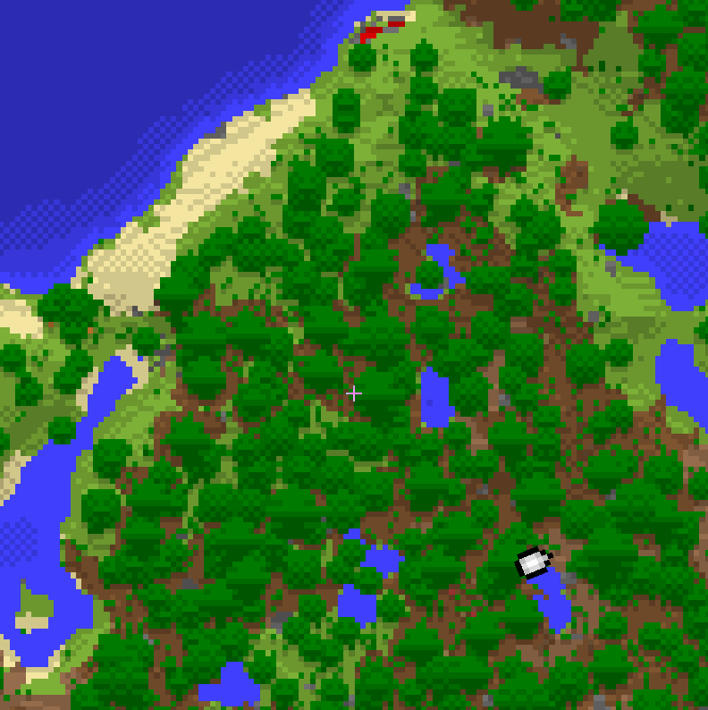
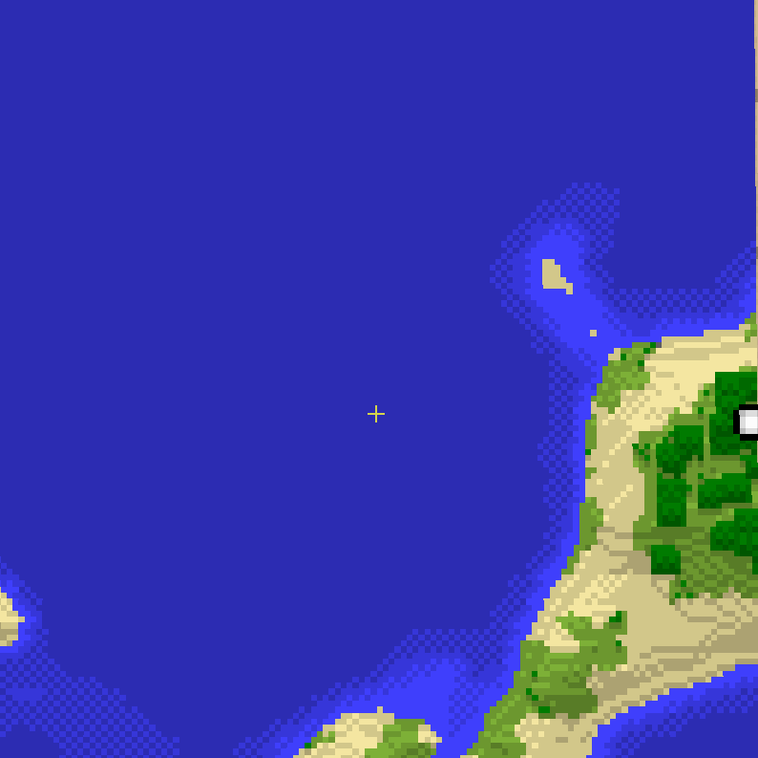
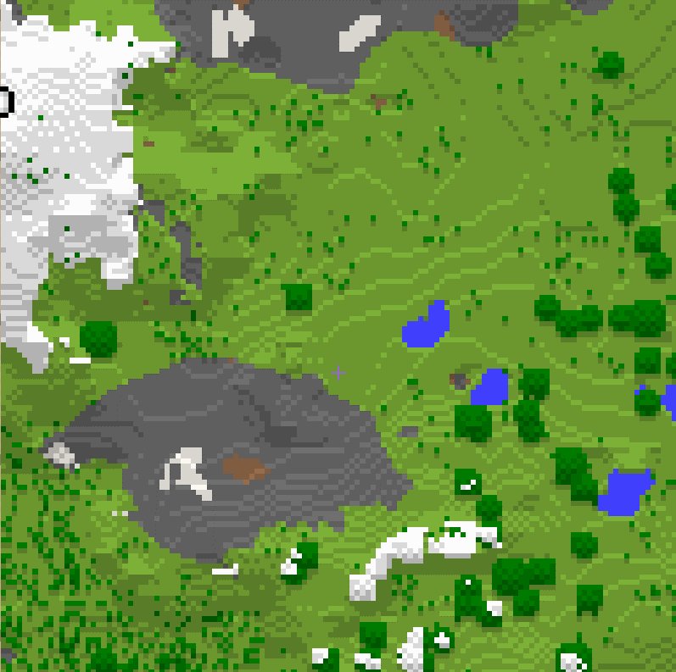
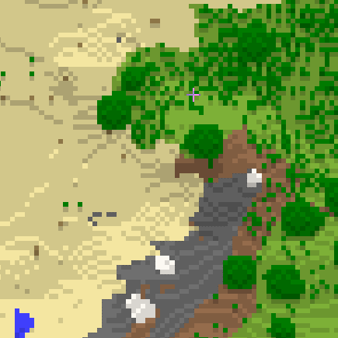
 |  | Влажность(0=сухо -> 99=влажно), defect (100) = 0.25
 |  | 9 | 8 | 7 | 6 | 5 | 4 | 3 | 2 | 1 | 0
Высота (0=низко -> 99=высоко) defect (100) = 3.5 | 9 | Снег | 28 | Тундра | 23 | Сухие горы |  | 25 |  | Вулканы | 22
 | 8 | Горы | 20
 | 7 | Холмы? |  | 17 |  | Кустарники | 7 | Сухая земля |  | 10
 | 6 | Тайга | 16 | Лес
 | 5 |  | 13 |  | 9 |  |  | Пустошь | 8
 | 4 | Тропический лес
 | 3 |  |  | 6 | Трава | 5 |  |  |  | 14
 | 2 | Прибрежная вода | 10 | Пляж |  |  |  | Пустыня
 | 1 | Вода | 9 |  | Болото |  | 18 | Субтропическая пустыня |  |  | 12
 | 0 | Глубокая вода |  |  |  | 11

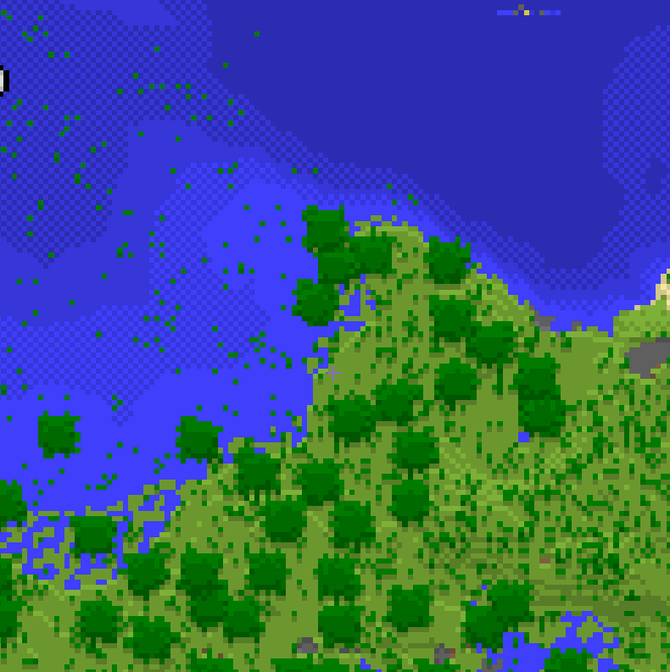
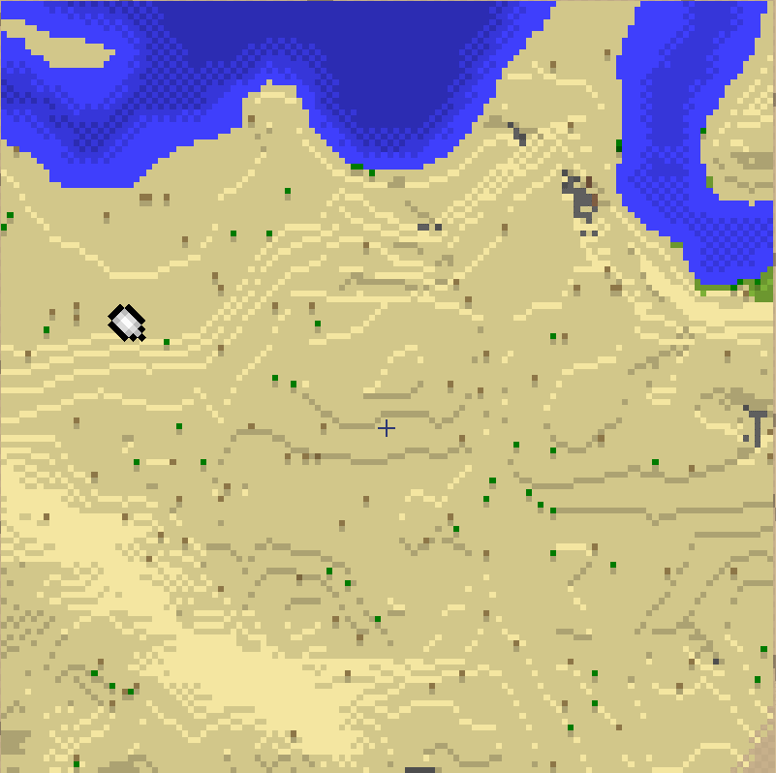
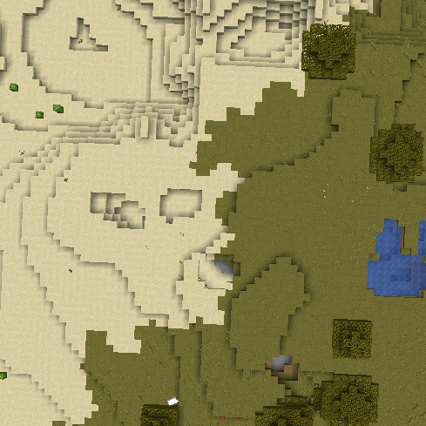
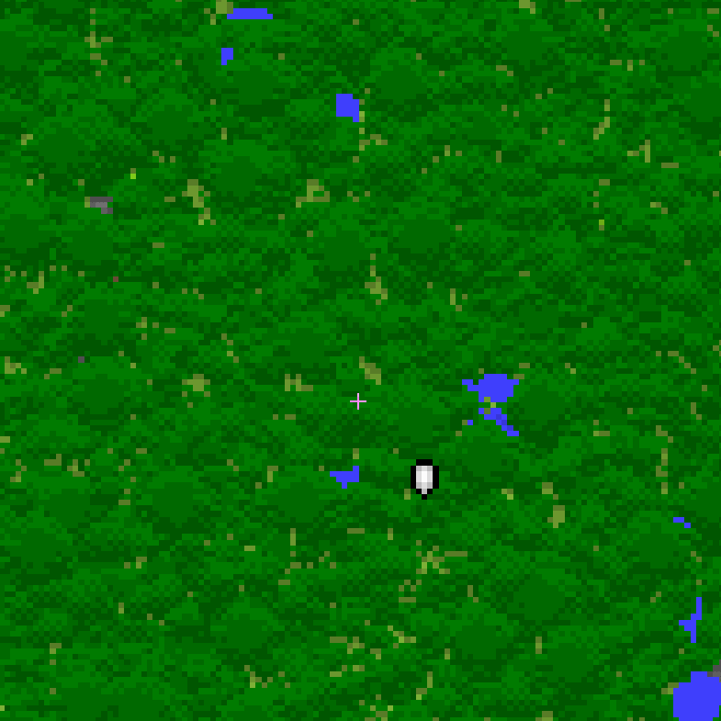
Палитра из кубача
 |  | Влажность(0=сухо -> 99=влажно), defect (100) = 0.25
 |  | 9 | 8 | 7 | 6 | 5 | 4 | 3 | 2 | 1 | 0
Высота (0=низко -> 99=высоко) defect (100) = 3.5 | 9 | 50 |  |  |  |  | 40
 | 8 | 95.95.95 |  |  |  | 30
 | 7 | 50.79.50 |  | 15 |  |  | 12 | 184.155.142 |  | 22
 | 6 |  |  |  |  |  | 150.109.76 |  | 13
 | 5 | 0.145.62 |  | 0.123.0 |  | 7 | 118.114.86 |  | 19 |  | 15
 | 4 |  |  |  |  |  |  |  |  |  | 16
 | 3 | 9 | 125.176.55 |  |  |  |  |  |  | 11 | 18
 | 2 | 244.230.161 |  |  | 6 |  | 4
 | 1 | 63.63.252 |  |  |  |  | 25 |  |  |  | 5
 | 0 | 44.44.178 |  |  |  |  | 29 |  | 25

SMOOTH Colors
 |  | Влажность(0=сухо -> 99=влажно), defect (100) = 0.25
 |  | 9 | 8 | 7 | 6 | 5 | 4 | 3 | 2 | 1 | 0
Высота (0=низко -> 99=высоко) defect (100) = 3.5 | 9
 | 8
 | 7
 | 6
 | 5
 | 4
 | 3
 | 2
 | 1
 | 0

